Voti
Voti negli esami più frequentati
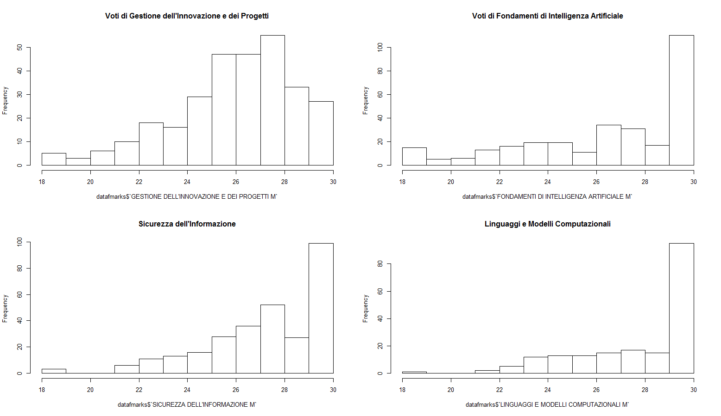
Nome esame | Voto mediano | Voto medio | Dev. St. | Frequenza
GESTIONE DELL'INNOVAZIONE E DEI PROGETTI M | 27 | 26.42 | 2.53 | 296
FONDAMENTI DI INTELLIGENZA ARTIFICIALE M | 28 | 26.88 | 3.41 | 296
SICUREZZA DELL'INFORMAZIONE M | 28 | 27.70 | 2.41 | 291
RICERCA OPERATIVA M | 27 | 26.28 | 3.40 | 286
SISTEMI OPERATIVI M | 28 | 27.46 | 2.66 | 258
SISTEMI IN TEMPO REALE M | 27 | 27.11 | 2.53 | 256
CALCOLATORI ELETTRONICI M | 27 | 26.28 | 3.31 | 190
LINGUAGGI E MODELLI COMPUTAZIONALI M | 30 | 28.16 | 2.38 | 188
SISTEMI INTELLIGENTI M | 29 | 28.14 | 2.14 | 159
SISTEMI MOBILI M | 29 | 28.15 | 2.49 | 158
RETI DI CALCOLATORI M | 28 | 27.65 | 2.82 | 128
SISTEMI DISTRIBUITI M | 29 | 27.84 | 2.66 | 125
PROCESSI E TECNICHE DI DATA MINING M | 29 | 28.30 | 1.96 | 125
SISTEMI DIGITALI M | 28 | 26.84 | 3.33 | 116
COMPUTER VISION AND IMAGE PROCESSING M | 28 | 27.67 | 2.93 | 95
TECNOLOGIE DELLE BASI DI DATI M | 26 | 26.12 | 2.91 | 90
INGEGNERIA DEI SISTEMI SOFTWARE M | 30 | 28.90 | 1.70 | 77
ALGORITMI DI OTTIMIZZAZIONE M | 29 | 28.23 | 2.29 | 70
FONDAMENTI DI COMPUTER GRAPHICS M | 30 | 28.78 | 2.09 | 68
LOGICHE RICONFIGURABILI M | 30 | 29.94 | 0.33 | 36
METODOLOGIE DI PROGETTAZIONE HARDWARE-SOFTWARE M | 29 | 28.78 | 1.56 | 32
SISTEMI INFORMATIVI M | 27 | 26.29 | 2.39 | 24
TECNOLOGIE PER LA SICUREZZA M | 27 | 25.88 | 2.66 | 16
MATEMATICA DISCRETA M | 25 | 25.00 | 3.70 | 14
INGEGNERIA DEL SOFTWARE M | 29 | 27.22 | 3.35 | 9
MULTIMEDIA SERVICES AND APPLICATIONS M | 30 | 29.13 | 1.46 | 8
CONTROLLI AUTOMATICI M | 25.5 | 25.50 | 4.51 | 6
OTTIMIZZAZIONE DELLE RISORSE M | 28 | 27.50 | 2.51 | 6
METODI PER LA GESTIONE DEI PROGETTI COMPLESSI M | 30 | 30.00 | 0.00 | 5
OTTIMIZZAZIONE SU RETI M | 30 | 29.00 | 2.24 | 5
DIRITTO DELL'INFORMATICA T | 30 | 30.00 | 0.00 | 4
L'istogramma mostra la distribuzione dei voti all'interno dei principali esami o dei più interessanti.
Si noti come in "linguaggi e modelli computazionali" la distribuzione sia fortemente asimettrica, in contrapposizione a "gestione dell'innovazione dei progetti".
RETI DI TELECOMUNICAZIONI M | 26 | 26.00 | 3.65 | 4
APPLICAZIONI DI INTELLIGENZA ARTIFICIALE M | 28 | 28.33 | 0.58 | 3
ROBOTICA INDUSTRIALE M | 29 | 29 | 1.41 | 2
SISTEMI DI CONTROLLO DISTRIBUITO M | 29.5 | 29.5 | 0.71 | 2
TEORIA DELL'INFORMAZIONE M | 28.5 | 28.5 | 2.12 | 2
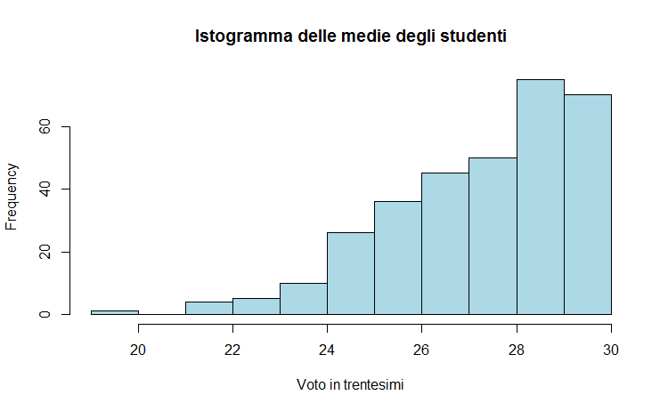
SISTEMI INFORMATIVI E BUSINESS INTELLIGENCE (C.I.) | 29.5 | 29.5 | 0.71 | 2
NUOVE TECNOLOGIE E DIRITTO M | 29 | 29 | 1.41 | 2
ATTIVITÀ PROGETTUALE DI SICUREZZA DELL'INFORMAZIONE M | 29 | 29 | 0.00 | 1
ATTIVITÀ PROGETTUALE DI LINGUAGGI E MODELLI COMPUTAZIONALI M | 30 | 30 | 0.00 | 1
LABORATORY OF BIOINFORMATICS 1 | 26 | 26 | 0.00 | 1
L'istogramma mette a confronto la media e la mediana dei voti tra gli esami più frequentati del corso di studio. La riga aggiunta mostra il numero di studenti frequentanti ciascun esame. Al momento sono ordinati per numero di studenti.
MODELLI E METODI PER IL SUPPORTO ALLE DECISIONI M | 19 | 19 | 0.00 | 1
SISTEMI E APPLICAZIONI MULTIMEDIALI | 23 | 23 | 0.00 | 1
DIAGNOSTICA E CONTROLLO M | 25 | 25 | 0.00 | 1
METODI NUMERICI PER LA GRAFICA M | 30 | 30 | 0.00 | 1
INGEGNERIA CLINICA M | 28 | 28 | 0.00 | 1
BUSINESS PROCESS MANAGEMENT | 26 | 26 | 0.00 | 1
PRINCIPLES OF MANAGEMENT | 28 | 28 | 0.00 | 1
RETI E TELETRAFFICO M | 24 | 24 | 0.00 | 1
COMPUTER NETWORKS M | 30 | 30 | 0.00 | 1
PROGRAMMAZIONE CONCORRENTE E DISTRIBUITA M | 30 | 30 | 0.00 | 1
INTELLIGENZA ARTIFICIALE M | 30 | 30 | 0.00 | 1
ELABORAZIONE DEL LINGUAGGIO NATURALE | 30 | 30 | 0.00 | 1

L'istogramma mostra la distribuzione della media aritmetica dei voti di ciascun laureato (non ponderata in base ai CFU).

